FiCHA FORMULACION
MEDE01.07.01.18.P05.F02
1
VERSIÓN
09/mar/2018
FECHA DE
ENTRADA EN
VIGENCIA
SISTEMAS DE GESTIÓN Y CONTROL
INTEGRADOS
(SISTEDA, SGC y MECI)
FICHA TÉCNICA DE FORMULACIÓN DE INDICADORES
DIRECCIONAMIENTO
ESTRATÉGICO
INFORMACIÓN ESTRATÉGICA

1. IDENTIFICACIÓN

Indicador asociado a: |  |  | Tipo de Indicador |  |  | Código del Indicador

Plan de desarrollo |  |  | Eficiencia |  |  | MMDI02.04.18.FT01
Procesos | X |  | Eficacia
Trámites y servicios |  |  | Efectividad | X
Otro ¿Cuál? |  |  | Otro ¿cual?

Descripción

Plan de Desarrollo Municipal | Nombre y vigencia : |  |  | Cali Progresa Contigo - 2016 - 2019
 | Eje: |  |  | 2 Cali amable y sostenible
 | Componente: |  |  | 2.2. Ordenamiento territorial e integración regional
 | Programa: |  |  | 2.2.1. Planificación y control del territorio
Modelo de operación por procesos | Macroproceso: |  |  | Desarrollo Integral del Territorio - MMDI02
 | Proceso: |  |  | Sustentabilidad Ambiental - MMDI02.04
 | Subproceso: |  |  | Regulación del uso, manejo y aprovechamiento de los Recursos Naturales - MMDI02.04.05
 | Procedimiento (Código): |  |  | MMDI02.04.05.18.P35
Tramites y Servicios | Nombre del Tramite o Servicio: |  |  | No Aplica
 | Tiempo máximo de respuesta legal: |  |  | No Aplica
 | Normatividad que regula el tiempo de respuesta: |  |  | No Aplica
Otro | Nombre y vigencia : |  |  | No Aplica
2. METADATO DEL INDICADOR
Componente | Descripción
Nombre del indicador | Maximo de los Indices de Calidad de Aire Mes
Sigla o abreviatura* | ICALI
Definiciones y conceptos | El Índice de Calidad del Aire: valor adimensional para para reportar el estado de la calidad del en función de un codigo de colores al que estan asociados unos efectos generales, que deben ser tenidos en cuenta para reducir la exposición a altas concentraciones por parte de la población.
Objetivo del Indicador | Conocer el estado de la calidad del aire del Municipio de Santiago de Cali, de acuerdo a los rango establecidos para los contaminantes criterio.
Método de Medición | El indicador se calcula a partir de: 1. Las mediciones de concentración de los contaminantes monitoreados por el Sistema de Vigilancia de Calidad del Aire de Santiago de Cali, y los puntos de corte prestablecidos para cada uno de los contaminantes. 2. Validación de los datos arrojados por la el Sistema de Vigilancia de Calidad del Aire de Santiago de Cali. 3. El cálculo del promedio móvil por contaminante de acuerdo a su tiempo de exposición. (Tabla 1 de la Resolucion 2254 de 2017, considerando el criterio de 75% de datos válidos). 4. Se calcula el ICA horario por contaminante y estaciòn segùn formula 5. Se calcula el ICA diario por contaminante y estaciòn segùn formula, considerando el Percentil 75. 6. Se calcula el ICA Mes por contaminante y estaciòn segùn formula, considerando el Percentil 75. 7. Se selecciona el valor máximo de los ICA resultantes y se reporta el dato crítico
Rangos de Cumplimiento
 |  | 0 - 100 | Satisfactorio
 |  | 101 - 150 | Medio
 |  | >150 | Critico

Unidad de Medida | Adimensional
Formula | ICALI= Max (ICAi); i= estaciones
Definición de Variables de la Formula | 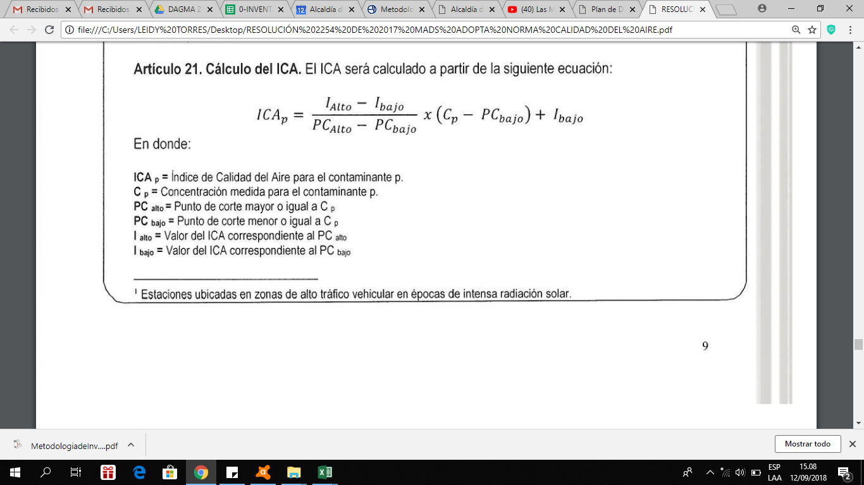
Valores de Referencia*
 |  | Rango ICA | Color | Estado de la Calidad del Aire
 |  | 0 - 50 | Verde | Bueno
 |  | 51 - 100 | Amarillo | Aceptable
 |  | 101 - 150 | Naranja | Dañina a la salud de grupos sensibles
 |  | 151 - 200 | Rojo | Dañina a la salud
 |  | 201 - 300 | Purpura | Muy para la salud
 |  | 301 - 500 | Marron | Peligroso

Desagregación geográfica* | No aplica
Línea de Base | 94 (abril 2018)
Periodicidad de medición (Mes/trimestre/Semestre/Anual) | Mensual
Fuente de los Datos | Departamento Administrativo de Gestión del Medio Ambiente - DAGMA, Subdirección Gestión de Calidad Ambiental - Grupo Gestión Calidad del Aire - Aplicativo ENVISTA.
Responsable | Departamento Administrativo de Gestión del Medio Ambiente - DAGMA / Lider del Proceso Sustentabilidad Ambiental
Observaciones | Regulada por el Resolución 2254 del 01 noviembre de 2017, expedida por el Ministerios Ambiente y Desarrollo Sostenible
Fecha de elaboración de la Ficha Técnica | 13/jun/2018 |  |  |  | Fecha de actualización de la Ficha Técnica

* Si aplica

Ficha T Seguimiento 2018
MEDE01.07.01.18.P05.F05
1
VERSIÓN
09/mar/2018
FECHA DE
ENTRADA
EN VIGENCIA
SISTEMAS DE GESTIÓN Y CONTROL
INTEGRADOS
(SISTEDA, SGC y MECI)
FICHA TÉCNICA DE SEGUIMIENTO DE INDICADORES
DIRECCIONAMIENTO ESTRATEGICO
INFORMACIÓN ESTRATEGICA

 |  |  |  |  |  |  |  |  | % Cumplimiento Entidad
 |  |  |  |  |  |  |  |  | satisfactorio | <= | 100
 |  |  |  |  |  |  |  |  | medio | entre | > 100 y < 150
 |  |  |  |  |  |  |  |  | critico | >= | 150
Nombre del Indicador |  |  | Maximo de los Indices de Calidad de Aire Mes

Vigencia (Año del seguiminto) | Periodicidad de medición (Mes/Trimestre/Semestre/Año) | Meta según Periodicidad de medición | Max (ICAi) | Resultado del Indicador ICA | % de Cumplimiento de la meta |  | Análisis y Observaciones | Mejora
2018 | Enero | 100 | 71 | 71 | 100% | Satisfactorio | ICALI calificado como satisfactorio debido a que el percentil 75 del mes se encontró por debajo de 100 unidades de ICA influenciado principalmente por el Material Particulado PM2.5
 | Febrero | 100 | 55 | 55 | 100% | Satisfactorio | ICALI calificado como satisfactorio debido a que el percentil 75 del mes se encontró por debajo de 100 unidades de ICA influenciado principalmente por el Material Particulado PM2.5
 | Marzo | 100 | 94 | 94 | 100% | Satisfactorio | ICALI calificado como satisfactorio debido a que el percentil 75 del mes se encontró por debajo de 100 unidades de ICA influenciado principalmente por el Material Particulado PM2.5
 | Abril | 100 | 92 | 92 | 100% | Satisfactorio | ICALI calificado como satisfactorio debido a que el percentil 75 del mes se encontró por debajo de 100 unidades de ICA influenciado principalmente por el Material Particulado PM2.5
 | Mayo | 100 | 76 | 76 | 100% | Satisfactorio | ICALI calificado como satisfactorio debido a que el percentil 75 del mes se encontró por debajo de 100 unidades de ICA influenciado principalmente por el Material Particulado PM2.5
 | Junio | 100 | 85 | 85 | 100% | Satisfactorio | ICALI calificado como satisfactorio debido a que el percentil 75 del mes se encontró por debajo de 100 unidades de ICA influenciado principalmente por el Material Particulado PM2.5
 | Julio | 100 | 92 | 92 | 100% | Satisfactorio | ICALI calificado como satisfactorio debido a que el percentil 75 del mes se encontró por debajo de 100 unidades de ICA influenciado principalmente por el Material Particulado PM2.5
 | Agosto | 100 | 87 | 87 | 100% | Satisfactorio | ICALI calificado como satisfactorio debido a que el percentil 75 del mes se encontró por debajo de 100 unidades de ICA influenciado principalmente por el Material Particulado PM2.5
 | Septiembre | 100 | 71 | 71 | 100% | Satisfactorio | ICALI calificado como satisfactorio debido a que el percentil 75 del mes se encontró por debajo de 100 unidades de ICA influenciado principalmente por el Material Particulado PM2.5
 | Octubre | 100 | 76 | 76 | 100% | Satisfactorio | ICALI calificado como satisfactorio debido a que el percentil 75 del mes se encontró por debajo de 100 unidades de ICA influenciado principalmente por el Material Particulado PM2.5
 | Noviembre | 100 | 83 | 83 | 100% | Satisfactorio | ICALI calificado como satisfactorio debido a que el percentil 75 del mes se encontró por debajo de 100 unidades de ICA influenciado principalmente por el Material Particulado PM2.5
 | Diciembre | 100 | 92 | 92 | 100% | Satisfactorio | ICALI calificado como satisfactorio debido a que el percentil 75 del mes se encontró por debajo de 100 unidades de ICA influenciado principalmente por el Material Particulado PM2.5

Seguimiento

Ficha T Seguimiento 2019
MEDE01.07.01.18.P05.F05
1
VERSIÓN
09/mar/2018
FECHA DE
ENTRADA
EN VIGENCIA
SISTEMAS DE GESTIÓN Y CONTROL
INTEGRADOS
(SISTEDA, SGC y MECI)
FICHA TÉCNICA DE SEGUIMIENTO DE INDICADORES
DIRECCIONAMIENTO ESTRATEGICO
INFORMACIÓN ESTRATEGICA

 |  |  |  |  |  |  |  |  |  | % Cumplimiento Entidad |  |  | Se resalta que los valores de la vigencia 2019 se encuenran calculados con nueva metodología, por lo cual son supceptibles de variación, una vez finalizada la valiz de la nueva metodología-
 |  |  |  |  |  |  |  |  |  | satisfactorio | <= | 100
 |  |  |  |  |  |  |  |  |  | medio | entre | > 100 y < 150
 |  |  |  |  |  |  |  |  |  | critico | >= | 150
Nombre del Indicador |  |  | Maximo de los Indices de Calidad de Aire Mes

Vigencia (Año del seguiminto) | Periodicidad de medición (Mes/Trimestre/Semestre/Año) | Meta según Periodicidad de medición | Max (ICAi) | Resultado del Indicador ICA | % de Cumplimiento de la meta |  | Análisis y Observaciones | Mejora
 | Septiembre | 100 | 92 | 92 | 100% | Satisfactorio | ICALI calificado como satisfactorio debido a que el percentil 75 del mes se encontró por debajo de 100 unidades de ICA influenciado principalmente por el Material Particulado PM2.5
 | Octubre | 100 | 81 | 81 | 100% | Satisfactorio | ICALI calificado como satisfactorio debido a que el percentil 75 del mes se encontró por debajo de 100 unidades de ICA influenciado principalmente por el Material Particulado PM2.5 |  | Este periodo se encuentra en proceso de validación
 | Noviembre | 100 | 78 | 78 | 100% | Satisfactorio | ICALI calificado como satisfactorio debido a que el percentil 75 del mes se encontró por debajo de 100 unidades de ICA influenciado principalmente por el Material Particulado PM2.5 |  | Este periodo se encuentra en proceso de validación
 | Diciembre | 100 | 79 | 79 | 100% | Satisfactorio | ICALI calificado como satisfactorio debido a que el percentil 75 del mes se encontró por debajo de 100 unidades de ICA influenciado principalmente por el Material Particulado PM2.5 |  | Este periodo se encuentra en proceso de validación

Seguimiento Maximo de los Indices de Calidad de Aire Mes
 | Meta | Valor
Septiembre | 100 | 92
Octubre | 100 | 81
Noviembre | 100 | 78
Diciembre | 100 | 79

